Termo
Termo de Responsabilidade

A ArTerra Logística Ltda. CNPJ 09.458.890/0001-54, Inscrição Estadual
Isento, CCM 3.744.753-0, situada à Rua José Antonio Fontes, 882 no bairro de Vila Tolstoi
CEP 03255-000 em São Paulo - SP , representada neste ato, pelo seu representante legal
Paulo Sérgio Gallego, portador do CPF 093.286.738-36 e RG 16.952.399-8 devidamente
regulamentado perante a lei, declara que responsabiliza-se por quaisquer danos causados
nas depêndencias das unidades autônomas ou nas dependências das partes comuns do
edifício, que venham a ser causadas pelos nossos funcionários durante a realização do
içamento dos produtos abaixo relacionados:

Produtos: | sofá retratil |  |  |  |  |  |  |  |  | R$ -

Dados do cliente:

Data Serv.: |  | 14/10/2020 | às | 9:00:00 | horas | Telefone: |  | (11) 11111-1123

Cliente: | Nelson |  |  |  |  |  | CPF | 293.724.408-41

Endereço: |  | Rua Candido Mota,494 |  |  |  |  | Apto | 0 | Bloco | 0

Bairro: | Jardim Penha |  | CEP: | 03300-123 |  |  | Cidade : | Sao Paulo

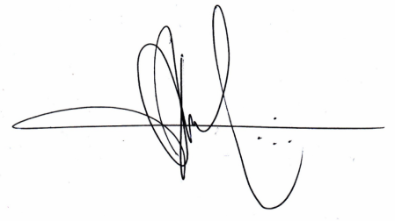
Sem mais,
Atenciosamente,

São Paulo, |  | 2020-11-03

Telefones: 11 4227 6494 whatsapp 11 99976 3230 e 11 98717 6030
www.arterraicamentos.com.br email: contato.arterra@uol.com.br

